1完成届
受付印
様式第38号 |  |  |  |  |  |  |  | 一覧表に戻る

完 成 届

 |  |  |  |  |  |  | 令和 年 月 日

 | 一宮市長 中野 正康

 |  |  |  | 請負者 | 住所 | 一宮市尾西町木曽川1-1-1
 |  |  |  |  | 氏名 | △△△△建設株式会社

 | 下記のとおり完成しました。
 | 検査の結果、合格のときは、工事目的物を引渡します。

記

 | 工事番号 |  | 都計第100号
 | 工事名 |  | ○○○道路修繕工事2
 | 工事場所 |  | 一宮市本町二丁目5番６号2
 | 契約締結年月日 |  |  | 2022-11-01
 | 請負代金額 |  | ¥2,000,000-
 | 工期 |  | 自 | 2022-11-02
 |  |  | 至 | 2023-03-31
 | 完成年月日 |  |  | 令和 年 月 日

 |  | 工事検査員

 |  | 上記工事の完成検査員を命ずる。

 |  | 令和 年 月 日

 |  |  | 命令者

様式第38号の２

工事手直し完成届

 |  |  |  |  |  |  | 令和 年 月 日

 | 一宮市長 中野 正康

 |  |  |  | 請負者 | 住所 | 一宮市尾西町木曽川1-1-1
 |  |  |  |  | 氏名 | △△△△建設株式会社

 | 下記のとおり工事手直しを完了しました。

記

 | 工事番号 |  | 都計第100号
 | 工事名 |  | ○○○道路修繕工事2
 | 工事場所 |  | 一宮市本町二丁目5番６号2
 | 契約締結年月日 |  |  | 2022-11-01
 | 請負代金額 |  | ¥2,000,000-
 | 工期 |  | 自 | 2022-11-02
 |  |  | 至 | 2023-03-31
 | 完成年月日 |  |  | 令和 年 月 日
 | 手直し期限 |  |  | 令和 年 月 日
 | 手直し完了年月日 |  |  | 令和 年 月 日

7施工体系図
工事作業所災害防止協議会 兼 施工体制台帳
 |  |  |  |  |  |  |  |  |  |  |  |  |  |  |  |  |  |  |  |  |  |  |  |  |  |  |  |  |  |  | 一覧表に戻る

 | 発注者名 |  |  | 一宮市長 中野 正康 |  |  |  |  |  |  |  |  |  | 工期 |  | 2022-11-02
 | 工事名称 |  |  | 都計第100号 ○○○道路修繕工事2 |  |  |  |  |  |  |  |  |  |  |  | 2023-01-31
 |  |  |  |  |  |  |  |  |  |  | 1次
 | 元請負 |  |  |  | △△△△建設株式会社 |  |  |  | 会社名・事業者ID |  |  |  |  |  | 会社名・事業者ID |  |  |  |  |  |  | 会社名・事業者ID |  |  |  |  |  | 会社名・事業者ID
 | 監督員名 |  |  |  | ○○ ×× |  |  |  | 代表者名 |  |  |  |  |  | 代表者名 |  |  |  |  |  |  | 代表者名 |  |  |  |  |  | 代表者名
 | 主任技術者 |  |  |  | ○○ △△ |  |  |  | 許可番号 |  |  |  |  |  | 許可番号 |  |  |  |  |  |  | 許可番号 |  |  |  |  |  | 許可番号
 | 監理技術者補佐名 |  |  |  | -
 | 専門技術者名 |  |  |  | - |  |  |  | 一般/特定の別 |  |  |  |  |  | 一般/特定の別 |  |  |  |  |  |  | 一般/特定の別 |  |  |  |  |  | 一般/特定の別
 |  | 担当工事 内容 |  |  | - |  |  |  | 安全衛生責任者 |  |  |  |  |  | 安全衛生責任者 |  |  |  |  |  |  | 安全衛生責任者 |  |  |  |  |  | 安全衛生責任者
 |  |  |  |  |  |  |  |  | 主任技術者 |  |  |  |  |  | 主任技術者 |  |  |  |  |  |  | 主任技術者 |  |  |  |  |  | 主任技術者
 | 専門技術者名 |  |  |  | - |  |  |  |  | 特定専門工事の該当 |  |  |  |  |  | 特定専門工事の該当 |  |  |  |  |  |  | 特定専門工事の該当 |  |  |  |  |  | 特定専門工事の該当
 |  | 担当工事 内容 |  |  | -
 |  |  |  |  |  |  |  |  | 専門技術者 |  |  |  |  |  | 専門技術者 |  |  |  |  |  |  | 専門技術者 |  |  |  |  |  | 専門技術者
 |  |  |  |  |  |  |  | 工事 |  | 担当工事 内容 |  |  |  | 工事 |  | 担当工事 内容 |  |  |  |  | 工事 |  | 担当工事 内容 |  |  |  | 工事 |  | 担当工事 内容
 | 会 長 |  | 統括安全衛生責任者 |  |  | 元方安全衛生管理者 |  | 工期 |  |  |  | ～ |  | 工期 |  |  | ～ |  |  |  | 工期 |  |  | ～ |  |  | 工期 |  |  | ～

 |  |  |  |  |  |  |  |  |  |  | 1次
 |  |  |  |  |  |  |  |  | 会社名・事業者ID |  |  |  |  |  | 会社名・事業者ID |  |  |  |  |  |  | 会社名・事業者ID |  |  |  |  |  | 会社名・事業者ID
 |  |  |  |  |  |  |  |  | 代表者名 |  |  |  |  |  | 代表者名 |  |  |  |  |  |  | 代表者名 |  |  |  |  |  | 代表者名
 |  |  |  |  |  |  |  |  | 許可番号 |  |  |  |  |  | 許可番号 |  |  |  |  |  |  | 許可番号 |  |  |  |  |  | 許可番号
 | 副会長 |  | 木曽川 庁舎 |  |  | 書 記
 |  |  |  |  |  |  |  |  | 一般/特定の別 |  |  |  |  |  | 一般/特定の別 |  |  |  |  |  |  | 一般/特定の別 |  |  |  |  |  | 一般/特定の別
 |  |  |  |  |  |  |  |  | 安全衛生責任者 |  |  |  |  |  | 安全衛生責任者 |  |  |  |  |  |  | 安全衛生責任者 |  |  |  |  |  | 安全衛生責任者
 |  |  |  |  |  |  |  |  | 主任技術者 |  |  |  |  |  | 主任技術者 |  |  |  |  |  |  | 主任技術者 |  |  |  |  |  | 主任技術者
 |  |  |  |  |  |  |  |  |  | 特定専門工事の該当 |  |  |  |  |  | 特定専門工事の該当 |  |  |  |  |  |  | 特定専門工事の該当 |  |  |  |  |  | 特定専門工事の該当

 |  |  |  |  |  |  |  |  | 専門技術者 |  |  |  |  |  | 専門技術者 |  |  |  |  |  |  | 専門技術者 |  |  |  |  |  | 専門技術者
 |  |  |  |  |  |  |  | 工事 |  | 担当工事 内容 |  |  |  | 工事 |  | 担当工事 内容 |  |  |  |  | 工事 |  | 担当工事 内容 |  |  |  | 工事 |  | 担当工事 内容
 |  |  |  |  |  |  |  | 工期 |  |  |  | ～ |  | 工期 |  |  | ～ |  |  |  | 工期 |  |  | ～ |  |  | 工期 |  |  | ～

 |  |  |  |  |  |  |  |  |  |  | 1次
 |  |  |  |  |  |  |  |  | 会社名・事業者ID |  |  |  |  |  | 会社名・事業者ID |  |  |  |  |  |  | 会社名・事業者ID |  |  |  |  |  | 会社名・事業者ID
 |  |  |  |  |  |  |  |  | 代表者名 |  |  |  |  |  | 代表者名 |  |  |  |  |  |  | 代表者名 |  |  |  |  |  | 代表者名
 |  |  |  |  |  |  |  |  | 許可番号 |  |  |  |  |  | 許可番号 |  |  |  |  |  |  | 許可番号 |  |  |  |  |  | 許可番号

 |  |  |  |  |  |  |  |  | 一般/特定の別 |  |  |  |  |  | 一般/特定の別 |  |  |  |  |  |  | 一般/特定の別 |  |  |  |  |  | 一般/特定の別
 |  |  |  |  |  |  |  |  | 安全衛生責任者 |  |  |  |  |  | 安全衛生責任者 |  |  |  |  |  |  | 安全衛生責任者 |  |  |  |  |  | 安全衛生責任者
 |  |  |  |  |  |  |  |  | 主任技術者 |  |  |  |  |  | 主任技術者 |  |  |  |  |  |  | 主任技術者 |  |  |  |  |  | 主任技術者
 |  |  |  |  |  |  |  |  |  | 特定専門工事の該当 |  |  |  |  |  | 特定専門工事の該当 |  |  |  |  |  |  | 特定専門工事の該当 |  |  |  |  |  | 特定専門工事の該当

 |  |  |  |  |  |  |  |  | 専門技術者 |  |  |  |  |  | 専門技術者 |  |  |  |  |  |  | 専門技術者 |  |  |  |  |  | 専門技術者
 |  |  |  |  |  |  |  | 工事 |  | 担当工事 内容 |  |  |  | 工事 |  | 担当工事 内容 |  |  |  |  | 工事 |  | 担当工事 内容 |  |  |  | 工事 |  | 担当工事 内容
 |  |  |  |  |  |  |  | 工期 |  |  |  | ～ |  | 工期 |  |  | ～ |  |  |  | 工期 |  |  | ～ |  |  | 工期 |  |  | ～

 |  |  |  |  |  |  |  |  |  |  | 1次
 |  |  |  |  |  |  |  |  | 会社名・事業者ID |  |  |  |  |  | 会社名・事業者ID |  |  |  |  |  |  | 会社名・事業者ID |  |  |  |  |  | 会社名・事業者ID
 |  |  |  |  |  |  |  |  | 代表者名 |  |  |  |  |  | 代表者名 |  |  |  |  |  |  | 代表者名 |  |  |  |  |  | 代表者名
 |  |  |  |  |  |  |  |  | 許可番号 |  |  |  |  |  | 許可番号 |  |  |  |  |  |  | 許可番号 |  |  |  |  |  | 許可番号

 |  |  |  |  |  |  |  |  | 一般/特定の別 |  |  |  |  |  | 一般/特定の別 |  |  |  |  |  |  | 一般/特定の別 |  |  |  |  |  | 一般/特定の別
 |  |  |  |  |  |  |  |  | 安全衛生責任者 |  |  |  |  |  | 安全衛生責任者 |  |  |  |  |  |  | 安全衛生責任者 |  |  |  |  |  | 安全衛生責任者
 |  |  |  |  |  |  |  |  | 主任技術者 |  |  |  |  |  | 主任技術者 |  |  |  |  |  |  | 主任技術者 |  |  |  |  |  | 主任技術者
 |  |  |  |  |  |  |  |  |  | 特定専門工事の該当 |  |  |  |  |  | 特定専門工事の該当 |  |  |  |  |  |  | 特定専門工事の該当 |  |  |  |  |  | 特定専門工事の該当

 |  |  |  |  |  |  |  |  | 専門技術者 |  |  |  |  |  | 専門技術者 |  |  |  |  |  |  | 専門技術者 |  |  |  |  |  | 専門技術者
 |  |  |  |  |  |  |  | 工事 |  | 担当工事 内容 |  |  |  | 工事 |  | 担当工事 内容 |  |  |  |  | 工事 |  | 担当工事 内容 |  |  |  | 工事 |  | 担当工事 内容
 |  |  |  |  |  |  |  | 工期 |  |  |  | ～ |  | 工期 |  |  | ～ |  |  |  | 工期 |  |  | ～ |  |  | 工期 |  |  | ～

 |  |  |  |  |  |  |  |  |  |  | 1次
 |  |  |  |  |  |  |  |  | 会社名・事業者ID |  |  |  |  |  | 会社名・事業者ID |  |  |  |  |  |  | 会社名・事業者ID |  |  |  |  |  | 会社名・事業者ID
 |  |  |  |  |  |  |  |  | 代表者名 |  |  |  |  |  | 代表者名 |  |  |  |  |  |  | 代表者名 |  |  |  |  |  | 代表者名
 |  |  |  |  |  |  |  |  | 許可番号 |  |  |  |  |  | 許可番号 |  |  |  |  |  |  | 許可番号 |  |  |  |  |  | 許可番号

 |  |  |  |  |  |  |  |  | 一般/特定の別 |  |  |  |  |  | 一般/特定の別 |  |  |  |  |  |  | 一般/特定の別 |  |  |  |  |  | 一般/特定の別
 |  |  |  |  |  |  |  |  | 安全衛生責任者 |  |  |  |  |  | 安全衛生責任者 |  |  |  |  |  |  | 安全衛生責任者 |  |  |  |  |  | 安全衛生責任者
 |  |  |  |  |  |  |  |  | 主任技術者 |  |  |  |  |  | 主任技術者 |  |  |  |  |  |  | 主任技術者 |  |  |  |  |  | 主任技術者
 |  |  |  |  |  |  |  |  |  | 特定専門工事の該当 |  |  |  |  |  | 特定専門工事の該当 |  |  |  |  |  |  | 特定専門工事の該当 |  |  |  |  |  | 特定専門工事の該当

 |  |  |  |  |  |  |  |  | 専門技術者 |  |  |  |  |  | 専門技術者 |  |  |  |  |  |  | 専門技術者 |  |  |  |  |  | 専門技術者
 |  |  |  |  |  |  |  | 工事 |  | 担当工事 内容 |  |  |  | 工事 |  | 担当工事 内容 |  |  |  |  | 工事 |  | 担当工事 内容 |  |  |  | 工事 |  | 担当工事 内容
 |  |  |  |  |  |  |  | 工期 |  |  |  | ～ |  | 工期 |  |  | ～ |  |  |  | 工期 |  |  | ～ |  |  | 工期 |  |  | ～

 |  |  |  |  |  |  |  |  |  |  | 1次
 |  |  |  |  |  |  |  |  | 会社名・事業者ID |  |  |  |  |  | 会社名・事業者ID |  |  |  |  |  |  | 会社名・事業者ID |  |  |  |  |  | 会社名・事業者ID
 |  |  |  |  |  |  |  |  | 代表者名 |  |  |  |  |  | 代表者名 |  |  |  |  |  |  | 代表者名 |  |  |  |  |  | 代表者名
 |  |  |  |  |  |  |  |  | 許可番号 |  |  |  |  |  | 許可番号 |  |  |  |  |  |  | 許可番号 |  |  |  |  |  | 許可番号

 |  |  |  |  |  |  |  |  | 一般/特定の別 |  |  |  |  |  | 一般/特定の別 |  |  |  |  |  |  | 一般/特定の別 |  |  |  |  |  | 一般/特定の別
 |  |  |  |  |  |  |  |  | 安全衛生責任者 |  |  |  |  |  | 安全衛生責任者 |  |  |  |  |  |  | 安全衛生責任者 |  |  |  |  |  | 安全衛生責任者
 |  |  |  |  |  |  |  |  | 主任技術者 |  |  |  |  |  | 主任技術者 |  |  |  |  |  |  | 主任技術者 |  |  |  |  |  | 主任技術者
 |  |  |  |  |  |  |  |  |  | 特定専門工事の該当 |  |  |  |  |  | 特定専門工事の該当 |  |  |  |  |  |  | 特定専門工事の該当 |  |  |  |  |  | 特定専門工事の該当

 |  |  |  |  |  |  |  |  | 専門技術者 |  |  |  |  |  | 専門技術者 |  |  |  |  |  |  | 専門技術者 |  |  |  |  |  | 専門技術者
 |  |  |  |  |  |  |  | 工事 |  | 担当工事 内容 |  |  |  | 工事 |  | 担当工事 内容 |  |  |  |  | 工事 |  | 担当工事 内容 |  |  |  | 工事 |  | 担当工事 内容
 |  |  |  |  |  |  |  | 工期 |  |  |  | ～ |  | 工期 |  |  | ～ |  |  |  | 工期 |  |  | ～ |  |  | 工期 |  |  | ～

 |  |  |  |  |  |  |  |  |  |  |  |  |  | 令和 年 月 日

施工体制台帳(作成例)
 |  |  |  |  |  |  |  |  |  |  |  |  |  |  |  |  |  | 《下請負人に関する事項》
 |  |  |  |  |  |  |  |  |  |  |  |  |  |  |  |  |  | 会社名・ 事業者ID |  |  |  |  |  |  | 代表者名
[会社名･事業者ID]
 |  |  |  |  |  |  |  |  |  |  |  |  |  |  |  |  |  | 住 所 |  | 〒
[事業所名･現場ID]

建設業 の許可 |  |  | 許可業種 |  |  |  | 許可番号 |  |  |  |  |  | 許可（更新）年月日 |  |  |  |  | 工事名称 | 都計第100号
 |  |  |  |  |  |  |  |  |  |  |  |  |  |  |  |  |  | 及び | ○○○道路修繕工事2
 |  |  |  |  |  |  |  |  |  |  |  |  |  |  |  |  |  | 工事内容
 |  |  |  |  |  |  |  |  |  |  |  |  |  |  |  |  |  | 工 期 | 自 |  |  |  |  |  |  | 契約日
...

9施工計画書
...
 | （ア）盛土運搬に対する交通管理
 |  | ④ 過積載運搬を防止するため次の対策を行う。
 |  | (例) | ・積載重量制限を越えて土砂等を積み込まず、また積み込ませないこと。
 |  |  | ・さし枠装着車、不表示車等に土砂等を積み込まず、また積み込ませないこと。
 |  | 以上のことにつき、下請負契約における受注者を指導する。
 |  | また、使用ダンプトラックを検収、荷台積み込み高さを計算し、目印をつけ、過積載とならないよう目視確認を行う。
 |  | 過積載防止報告書を提出する。

 | （イ）盛土運搬経路図及び保安設備(交通誘導警備員を含む)配置計画図

 |  |  |  | 運搬経路図
 |  |  | 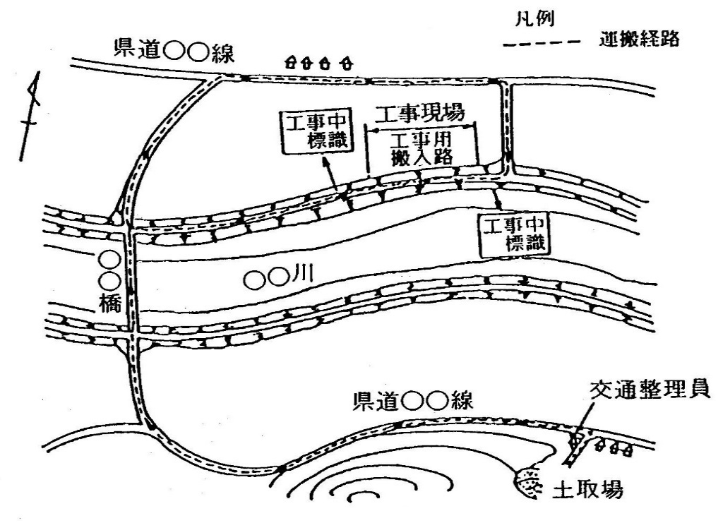

交通誘導警備員
 | （ウ）特殊車両の通行
 |  | （１）運搬計画
 |  | （２）特殊車両の通行の確認を次のとおり行う。
 |  |  | ① 通行許可証による確認。（通行許可申請は、手続き期間を考慮して申請する。）
 |  |  | ② 運搬資機材度に出発地点、走行途中、現場到着地点における写真（荷姿全景、ナン バープレート等通行許可証と照合可能な写真）による確認。
 |  |  | ③ 通行許可が時間指定の場合は、運行時間が確認できる記録紙（タコグラフ等）に よる確認。

（１０）環境対策
...
 |  |  |  | 運搬経路図

交通誘導警備員
...

